PENDIENTE
 | Azure Active Directory
 | un servicio de identidad y acceso empresarial en la nube

 | Azure Cosmos DB
 | una base de datos NoSQL de alta disponibilidad y redimiento

 | Azure Storage
 | un servicio de almacenamiento en la nube que incluye opciones como, Blobs, Files, Table y Queues

 | Azure Virtual Machines
 | un servicio que permite crear y ejecutar maquinas virtuales en la nube

 | Azure Kubernates Service
 | un servicio de administración de contenedores de kibernetes en la nube

 | Azure Functions
 | un servicio de codigo en la nube para ejecutar pequeñas piezas de codigo o funciones

 | Azure DevOps
 | un servicio de desarrollo de software que ofrece opciones para el control de versiones, la construcción y el despliegue

 | Azure SQL Database
 | un servicio de base de datos relacional en la nube

 | Azure Machine Learning
 | un servicio de aprendizaje automatico en la nube

 | Azure LoT Central
 | un servicio de internet de las cosas (LoT) en la nube para el monitoreo y el control de dispositivos IoT

 | Azure App Service
 | un servicio para crear y ejecutar aplicaciones web y moviles en la nube

 | Azure Key Vault
 | un servicio de seguridad en la nube para el almacenamiento y el uso de claves y secretos

 | Azure Media Services
 | un servico de transmisión de video y audio en la nube

 | Azure Log Analytics
 | un servicio de analisis de registros y seguimiento de eventos en la nube

 | Azure Backup
 | un servicio de copia de seguridad y recuperación de datos en la nube

 | Azure Site Recovery
 | un servicio de recuperación ante desastres para maquinas virtuales y aplicaciones en la nube

 | Azure Data Factory
 | un servicio de integración y transformación de datos en la nube

 | Azure Databricks
 | un servicio de analisis de datos y aprendizaje automatico en la nube

 | Azure Batch
 | un servicio de procesamiento de tareas por lotes en la nube

 | Azure Cognitive Service
 | un conjunto de apis de inteligencia artificial y aprendizaje automatico en la nube

 | Azure monitor
 | un servicio de supervisión y analisis de la disponibilidad y el rendimiento en la nube

 | Azure ExpressRoute
 | un servicio de contectividad privada de red en la nube

 | Azure AD B2C
 | un servicio de identidad empresarial en la nube para clientes externos

 | Azure automation
 | un servicio de automatización de procesos y tareas en la nube

 | Azure Event Grid
 | un servicio de publicación y suscripción de eventos en la nube

 | Azure Service Fabric
 | un servicio de microservicios en la nube

 | Azure Stack
 | una solución de hibridación en la nube para entornos locales y en la nube

 | Azure Blockchain Service
 | un servicio de BlockChain en la nube

AZ-900: Microsoft Azure Fundamentals

 | Certificaciones de Microsoft | Apps e Infraestructura
 |  | Datos e IA
 |  | Lugar de trabajo moderno
 |  | Aplicaciones de negocio

 | RoadMap de las certificaciones
 |  | Fundamentos - Bases esenciales
 |  | Basadas en roles - Habilidades Tecnicas por rol
 |  | Especialidades - Habilidades Tecnicas en profundidad

 | Disponibilidad | capacidad de un sistema que este disponible en cualquier momento que sea necesario
 |  | atributo de calidad de un sistema
 |  | Generalmente se mide en porcentaje

 | Alta disponibilidad | Conjunto de tecnologias y consideraciones
 |  | usar replicación o redundancia
 |  | Buscar Eliminar los puntos unicos de fallos
 |  | La nube permite implementar soluciones con este atributo

 | Escalabilidad y Elasticidad del computo en la nube | habilidad de un sistema para adaptarse a las cargas de trabajo
 |  | Tipos de escalabilidad
 |  | Vertical: Agregamos mas poder de computo - mas ram
 |  | Horizontal: Agregamos mas recursos - Replicas - mas servidores o mas maquinas virtuales

 | Problemas del escalamiento estatico | podemos desperdiciar el computo disponible ya sea vertical/horizontal

 | Elasticidad | Escalabilidad facil y automatica, basada en metricas
 |  | uno de los principales beneficios del computo en la nube

 | Agilidad del computo en la nube | adaptación a los cambios del mercado
 |  | diferenciador en cualquier tipo de negocio

 | Tolerancia a fallos y recuperacion de desastres | continuar operando si hay alguna falla en sus componentes o instancias
 |  | uso y replica de hardware
 |  | replica de data o software
 |  | infraestructura base del centro de datos

 | Recuperación de desastres | Plan para recuperar la información y sistemas despues de un evento catastrofico
 |  | restauración de las operaciones normales
 |  | enviar replica a un centro de datos ubicado en otro lugar

 | Principios de las economias de escala | Habilidad de hacer las cosas más eficientemente
 |  | Cuanto más compras de algo, menos cuesta
 |  | Beneficia a los clientes finales

 | Gastos de capital vs Gastos operativos | Capital Expenditure (CapEx) - inversion en capital para el correcto desarrollo e la actividad
 |  | Gastos para obtener un beneficio en el futuro
 |  | Requiere Calcular la duración
 |  | Dificil para nuevas empresas y/o StartUps

 |  | Ejemplo:
 |  | comprar de servidores en la empresa

 |  | Gastos Operativos (OpEx)
 |  | Costo del dia a dia
 |  | modelo de pago por uso
 |  | ideal para cualquier tipo de empresa
 |  | gasto en la nube

 | Modelo de facturación basado en consumo: | Pago por uso
 |  | sin gastos por adelantado
 |  | deja de usar en cualquier momento

 | Infraestructura como servicio (IaaS) | es el servicio mas flexible de todos
 |  | Agilidad, tolerancia a fallos
 |  | maquinas virtuales
 |  | tienes que administrar todo (Systema operativo, configuración, parches, respaldos, etc)

 | Plataforma como servicio (PaaS) | Servicios preconstruidos
 |  | Azure Database
 |  | Api
 |  | Aplicaciones mobiles
 |  | No requieres administrar la infraestructura
 |  | todos los servicio cuenta como pago por uso
 |  | menos flexibilidad que IaaS

 | Software como servicio (SaaS) | Software hospedado por el proveedor
 |  | pago por uso
 |  | puede interrumpiser el servicio por mantenimiento
 |  | requiere que tu administres los datos

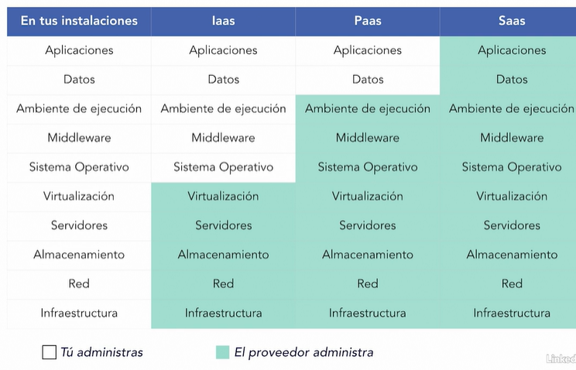
 | Modelo de responsabilidad compartida

Modelos de cómputo en la nube
 | Nube publica

 |  | ventajas
 |  | Escalabilidad
 |  | Agilidad
 |  | Pago por uso
 |  | Poco conocimiento tecnico para iniciar
 |  | Autoservicio

 |  | Desventajas
 |  | no tienes tanto control
 |  | politicas o regulaciones gubernamentales

 | Nube Privada | Modelo de despliegue de computo en la nube /onpremise

 |  | Ventajas
 |  | control completo de los recursos
 |  | seguridad
 |  | Puede cumplir requerimientos legales o gubernamentales

 |  | Desventajas
 |  | Costo
 |  | Eres responsable de todo
 |  | Requieres personal tecnico
 |  | Nube Hibrida

 | Nube Hibrida

 |  | Ventajas
 |  | Mejor soporte para sistemas heredados
 |  | Reutiliza tu inversión en hardware
 |  | Decide donde desplegar los recursos

 |  | Desventajas
 |  | Mas complicados de mantener
 |  | Puede ser más caro
 |  | Requiere personal tecnico

Geografias y regiones en Azure

 | Geografias y regiones en Azure

 | Zonas de disponibilidad en Azure

 | Grupos de recursos en Azure | inicio > Grupos de recursos > agregar grupo de recursos

 | Azure Resource Manager

